Nápověda
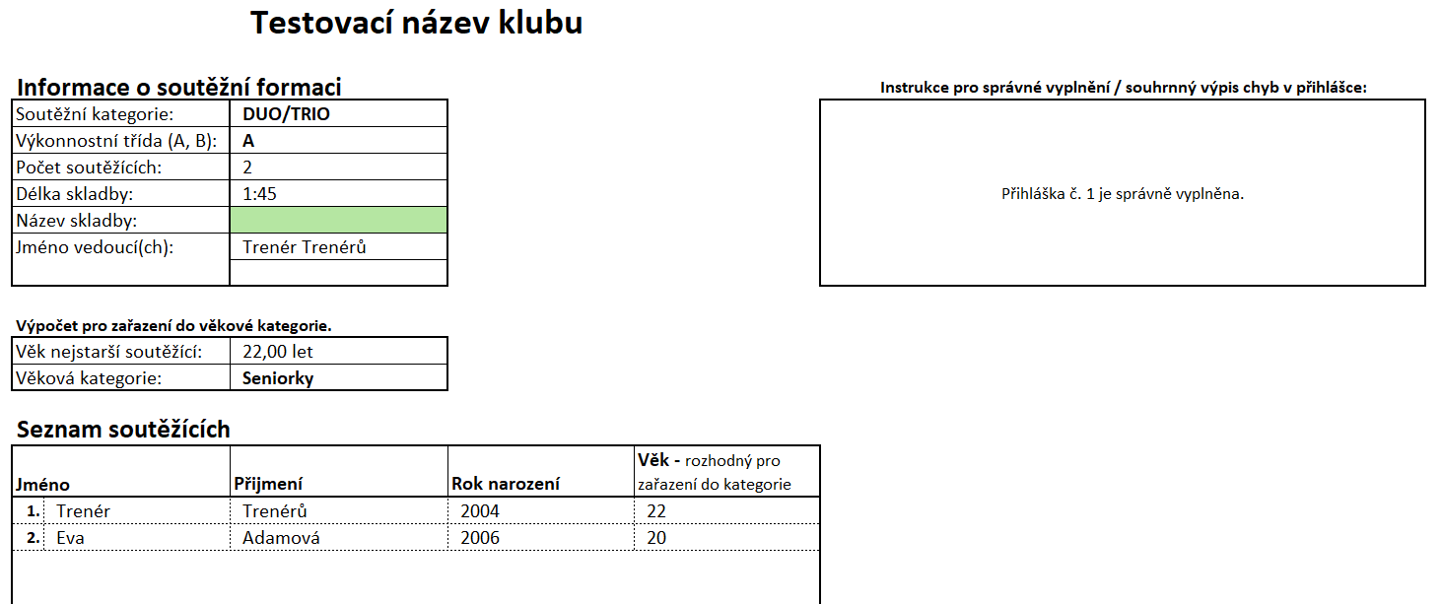
Jak pracovat s přihláškou:
① | Vyplňte - Základní informace o klubu, udělte souhlasy, vyplňujte postupně přihlášky č. 1 - 25 |  | Přihlášku jsme se pokusili udělat co nejjednodušší pro správné vyplnění. Sama Vám bude napovídat, co je špatně vyplněno a poradí, jak to opravit. Pokud byste potřebovali poradit, neváhejte nás kontaktovat, jsme tady pro Vás.
② | Požadované pole k vyplnění jsou před vyplněním podbarveny
③ | Poznámka - v dokumentu jde kliknout pouze na buňky k vyplnění - ostatní jsou zamčeny

Kontakty:
V případě problémů či dotazů nám prosím napište či volejte, vše s Vámi rádi vyřešíme.
● | tornado@radamok.cz |  | email soutěže
● | 777,060,218 |  | Martin Orlík (administrátor přihlášek)

Podrobná nápověda:
přihláška má tyto listy/záložky:

① | Základní informace o klubu
● | informace o klubu |  | Tyto informace je nezbytné vyplnit pro další vyplňování přihlášky!
● | jména vedoucích/trenérů
● | počet formací k přihlášení

② | Udělení souhlasů
● | Zadejte, prosím, souhlasy se zpracováním přihlášky. |  | Pište přesně: "Potvrzuji" / "Nepotvrzuji"

③ | Přehled přihlášek
● | Naleznete zde souhrn vyplněných přihlášek a také vypočtené ceny za startovné. |  | List slouží pouze k náhledu - nic se na něm nevyplňuje.

④ | Přihláška č. 1 - 25 (vyplňujte prosím, ideálně v tomto pořadí:)
● | Soutěžní kategorie |  | Sólo, Duo/Trio, Formace, … (přesně dle Propozic!)
● | Výkonnostní třída |  | A / B
● | Počet soutěžících |  | dle soutěžní kategorie
● | Délka skladby |  | mm:ss dle soutěžní kategorie
● | Název skladby |  | není povinné
● | Jméno vedoucí(ch) |  | přesně dle vyplnění na úvodním listu - není povinné
● | Seznam soutěžících |  | jméno, příjmení, rok narození
● | Nevyplňuje se - Výpočet pro věkovou kategorii - proběhne automaticky při bezchybém vyplnění přihlášky

⑤ | Přihláška č. 1 - 25 - členění údajů
1. | HLAVNÍ PANEL CHYB - v tomto okně se Vám budou zobrazovat případné chyby s vyplněním přihlášky. Při správném vyplnění je zobrazeno potvrzení, že je vše v pořádku.
2. | PANEL KRÁTKÝCH HLÁŠEK - nápovědy/chyby pro vyplnění úvodních údajů. | 3. | Na tomto místě jsou zobrazeny informace k automatickému výpočtu věkové kategorie.
4. | PODPANEL CHYB PRO JMENNÝ SEZNAM - zde naleznete chyby pro jednotlivé řádky seznamu soutěžících. | A | Jednotlivé řádky se připraví po správném vyplnění počtu soutěžících.
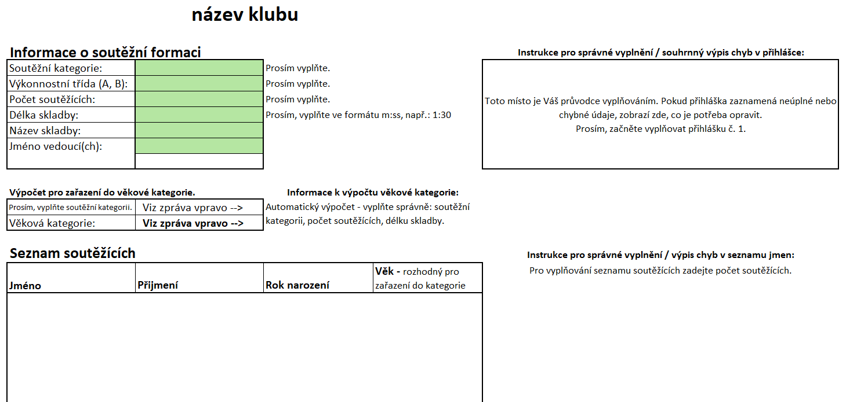
1.
3.
4.
A
2.

⑥ | VZOR vyplnění přihlášky

Základní informace o klubu
Přihláška klubu na soutěž Tornádo 2026
verze 2026_1.0


Informace o klubu
Název klubu/ účastníka (FO):
Město:
Kontaktní osoba:
Telefon:
E-mail:
Webové stránky:
Asociace (dobrovolné):

Vedoucí, trenéři:
1. |  | Zde prosím vyplňte jména všech trenérů, kteří trénují minimálně jednu startující formaci na této soutěži - potřebné pro další vyplňování přihlášek.
2.
3.
4.
5.
6.
7.
8.

Celkem formací: |  | Prosím, vyplňte počet formací, které chcete přihlásit. Zadejte číslo od 1 do 25.
V případě, že chcete do soutěže přihlásit více než 25 formací, prosíme o vyplnění dalšího souboru.

Termín uzávěrky je: | 2026-03-06
Dnů do uzávěrky zbývá: | 60
Dnů do soutěže zbývá: | 76

Přihlášku jsme se pokusili udělat co nejjednodušší pro správné vyplnění, v případě problémů či dotazů nám prosím napište.

Přihlášky posílejte na e-mail tornado@radamok.cz dle pokynů v propozicích soutěže; pro technické dotazy k vyplnění přihlášky nás můžete také kontaktovat na tel. čísle 777 060 218.
Odesláním přihlášky souhlasíte s propozicemi soutěže, které jsou k dispozici na www.tornadoostrava.cz

